상품제안서
밀크박스메모잇 500매 (주문제작형) | 상품코드: S05275

 |  |  |  |  |  |  | 02-713-8555 | www.synergygift.co.kr
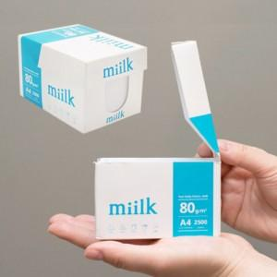

【상세/제작정보】 | 내 손 안에 박스 한손에 담기는 아담 사이즈 500매로 실용성이 좋음

【인쇄/포장옵션】 | 풀칼라 / 포장불가능

【공급단가】 | 수량 | 1,000~ | 2,000~ | 3,000~ | 5,000~ | 10,000~
*VAT별도 | 단가 | 3,950원 | 3,390원 | 3,130원 | 2,980원 | 2,930원

【상품 URL】 | https://www.synergygift.co.kr:443/src/goods_detail.php?gdno=5676

